Инфографика
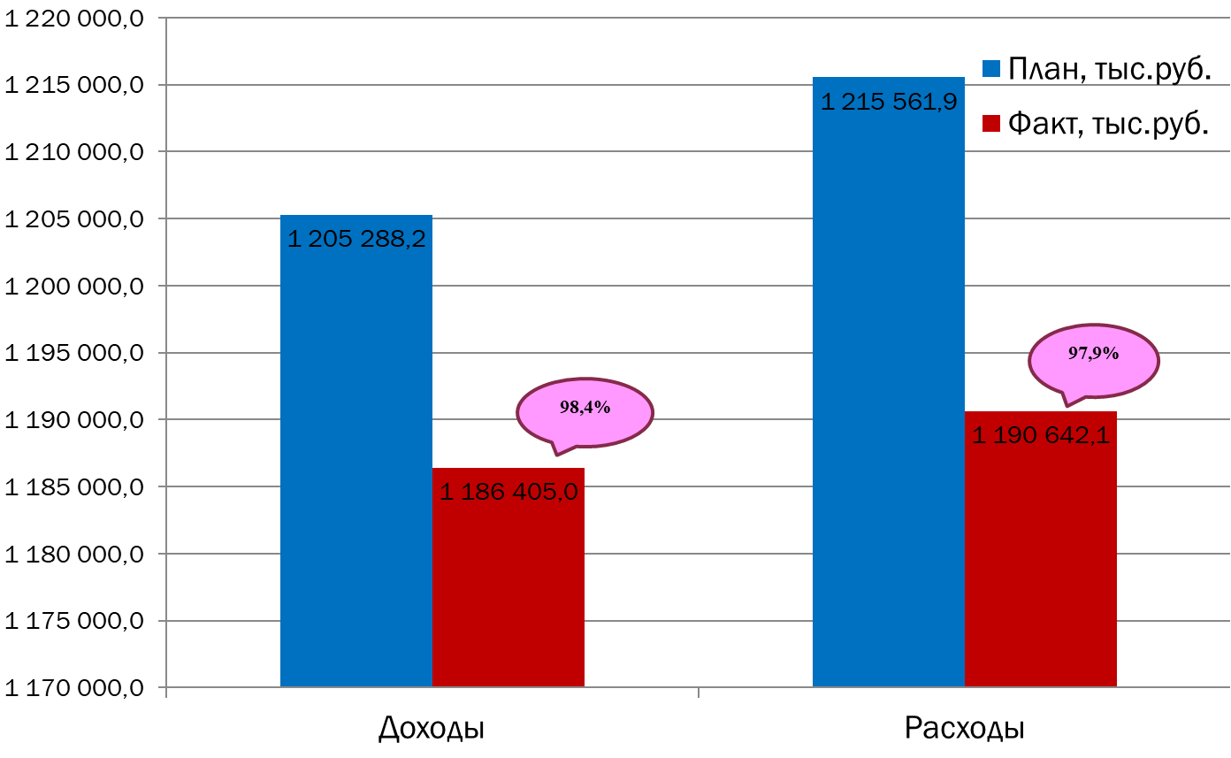
Текущее исполнение городского бюджета на 01.01.2024 г.

